Module
Pilote |  | course N° | 15 | Fin de saison |  | Details course |  |  |  |  |  |  | Renseignez les reglages de votre Q1
OA | 109 | Entrainement |  | OA | 89 | Circuit | Sakhir |  |  |  |  |  | Balance manuelle |  | -150 |  | Balance Auto | -172 | 1/2 HR
Concentration | 239 | Yoga | NON | Concentration | 239 |  |  |  |  |  |  |  | Ailes neutre | 300 | Aile AV | 225 | 214 | Ailerons | 40
Talent | 86 | Fitness | NON | Talent | 86 | Depassement |  | Normal |  |  |  |  |  |  | Aile AR | 375 | 386
Agressivité | 0 | Testing | NON | Agressivité | 0 | Tours |  | 57 |  |  |  |  | Q1 |  | Moteur | 472 |  | Moteur | 39
Experience | 62 |   27 |  | Experience | 65 | Temps/arret |  | 25.5 |  |  |  |  |  |  | Freins | 773 |  | Frein | 39
Technique | 167 |  |  | Technique | 170 | Km/tour |  | 5.412 |  |  |  |  |  |  | Boite | 608 |  | Boite | 39
Endurance | 0 |  |  | Endurance | 0 | Consommation |  | Tres haute |  |  |  |  |  |  | Suspension | 304 |  | Suspension | 39
Charisme | 88 |  |  | Charisme | 89 | Session | Ecart (s/Tour) | Température | Météo |  |  |  | Balance
Balance
 | ÿ |  | Trois points
0 | 0.000 | 0 | 0.000
0 | 0.000 | 0 | 0.000
0 | 0.000 | 0 | 0.000
0 | 0.000
0 | 0.000
0 | 0.000
0 | 0.000
0 | 0.000
0 | 0.000
0 | 0.000
0 | 0.000
0 | 0.000
0 | 0.000
0 | 0.000
0 | 0.000
0 | 0.000
0 | 0.000
0 | 0.000
0 | 0.000
0 | 0.000
0 | 0.000
0 | 0.000
0 | 0.000
0 | 0.000
0 | 0.000
0 | 0.000
0 | 0.000
0 | 0.000
0 | 0.000
0 | 0.000
0 | 0.000
0 | 0.000
0 | 0.000
0 | 0.000
0 | 0.000
0 | 0.000
0 | 0.000
0 | 0.000
0 | 0.000
0 | 0.000
0 | 0.000
0 | 0.000
0 | 0.000
0 | 0.000
0 | 0.000
0 | 0.000
0 | 0.000
0 | 0.000
0 | 0.000
0 | 0.000
...
Motivation | 248 |  |  | Motivation | 0 | Q1 | 0.34020 | 23 | Sec |  |  |  | Balance

 |  |  |  |  |  | Q2 | 0.39060 | 19 | Sec
Poids | 72 |  |  | Poids | 72 | Course | 0.41580 | 17 | Sec |  |  |  | temps (s)
 | 29 |  |  |  | 29 |  |  |  |  |  |  |  | (mm+s) + millièmes |  | Aile AV | Aile AR

Boost | tour | tour | tour | tour | tour | tour | tour | tour | tour
33 % | 16 | 17 | 18 | 35 | 36 | 37 | 54 | 55 | 56 |  |  |  | Best lap essais

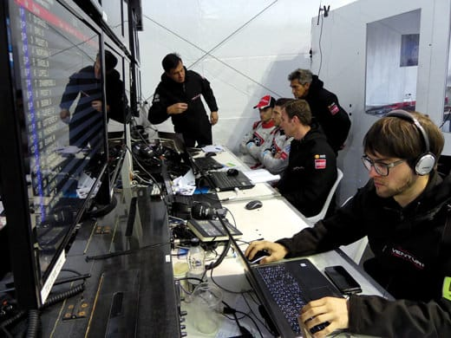
E s t i m a t i o n USURES PIECES
Pièce | Level | usure | Tours boost | Estimation | Usure finale | Fumettes
 |  |  | 9 |  |  |  |  |  |  |  |  |  | Q2 |  | Pieces | Réglage | Ailes neutre | Conversions pour info
Chassis | 3 | 35 |  | 20 | 56 |  |  |  |  |  |  |  |  |  | Aile AV | 207 | 282 | Ailerons | -18
Moteur | 3 | 0 |  | 47 | 47 |  |  |  |  |  |  |  |  |  | Aile AR | 357
Aileron Av | 3 | 0 |  | 25 | 25 |  |  |  |  |  |  |  |  |  | Moteur | 487 |  | Moteur | 15
Aileron Ar | 3 | 39 |  | 19 | 59 |  |  |  |  |  |  |  |  |  | Freins | 749 |  | Freins | -24
Fond Plat | 3 | 17 |  | 18 | 36 |  |  |  |  |  |  |  |  |  | Boite | 625 |  | Boite | 17
Pontons Lateraux | 3 | 57 |  | 23 | 81 |  |  |  |  |  |  |  |  |  | Suspension | 328 |  | Suspension | 24
Refroidissement | 3 | 43 |  | 27 | 70
Boite de Vitesse | 3 | 64 | Risque | 23 | 88
Freins | 3 | 63 |  | 27 | 90 |  |  |  |  |  |  |  | Course |  | Pieces | Réglage | Ailes neutre | Conversions pour info
Suspension | 3 | 57 | 10 | 27 | 85 |  |  |  |  |  |  |  |  |  | Aile AV | 198 | 273 | Ailerons | -27
Electronique | 3 | 0 |  | 13 | 13 |  |  |  |  |  |  |  |  |  | Aile AR | 348
 |  |  |  |  |  |  |  |  |  |  |  |  |  |  | Moteur | 495 |  | Moteur | 23
 |  |  |  |  |  |  |  |  |  |  |  |  |  |  | Freins | 737 |  | Freins | -36
CALCUL PERTE DE TEMPS EN FONCTION DES STRATEGIES |  |  |  |  |  |  |  |  |  |  |  |  |  |  | Boite | 634 |  | Boite | 26
 |  |  |  |  |  |  | RISQUE | 10 |  |  |  |  |  |  | Suspension | 340 |  | Suspension | 36
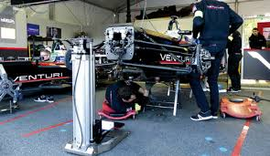
USURE PNEU | 15 % | (à quelle usure les pneus doivent être remplacés) |  |  |  |  |  |  | Depassement
 |  |  |  |  |  |  |  |  | Normal
 | Nbr arret | carburant | total arrets | carburant(s) | Diff gomme | Dépassement Coef | Total perte |  | Total perte avec coef (experimental)

Extra Tendre | 3 | 62 | 151.50 | 47.80 | 0.00 | 1.44 | 199.30 |  | 199.30
Tendre | 2 | 83 | 101.00 | 63.73 | 23.70 | 1.44 | 188.43 |  | 181.19
Medium | 2 | 83 | 101.00 | 63.73 | 47.40 | 1.44 | 212.13 |  | 197.65
Hard | 1 | 125 | 50.50 | 95.59 | 71.10 | 1.44 | 217.19 |  | 195.47

 | Meilleur tour essai ou estimation |  |  |  | Extra Tendre |  |  | 0h 0m 0 s
 |  |  |  |  | Tendre |  |  | 0h 0m 0 s
 |  |  |  |  | Medium |  |  | 0h 0m 0 s
 | (Ne renseignez qu'un seul chrono !!!!!) |  |  |  | Hard |  |  | 0h 0m 0 s

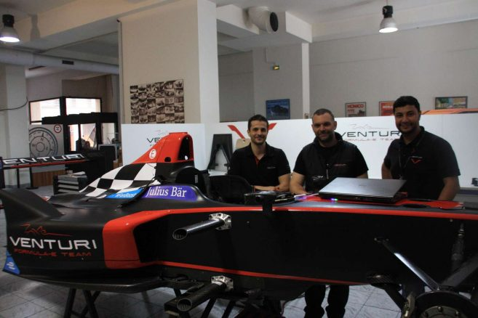
 | Strategie Classique |  |  |  |  |  |  | Informations pneumatiques et carburant
 | Nb. d'arret | 2 | Marge securité carburant |  | 0 % | 1.685 Lts | Risque
 |  | Depart | arret 1 | arret 2 | arret 3 | arret 4 | 10 |  | Km/Max | Nb. tours | %/Tours | Gommes | Circuit
 | Nb. tours | 19 | 19 | 19 | - | - |  | Pneumatiques | 136.420 | 25.21 | 4.0% | Tendre | Sakhir
 | Usure finale | 24.6% | 24.6% | 24.6% | - | - | Total Lts |  | Lt/Km | Total Lts | Lts/Tour | Metéo | Nb. tours
 | Carburant | 83 Lts | 83 Lts | 83 Lts | - | - | 249 Lts | Carburant | 0.802 Lts | 247.315 Lts | 4.339 Lts | Sec | 57 Trs
 | Marge pneus | 6 Tours | 6 Tours | 6 Tours
 | Marge carbu. | 0.562 Lts | 0.562 Lts | 0.562 Lts
 | Strategie libre |  |  |  |  |  |  | STRATEGIE DE RAVITAILLEMENT PERSONNALISEE
 | Nb. d'arret | 2 | Marge securité carburant |  | 0 % | 1.685 Lts |  | Depart | arret 1 | arret 2 | arret 3 | arret 4 | Marges
 |  | Depart | arret 1 | arret 2 | arret 3 | arret 4 | Contrôle | 85 | 85 | 85 | 0 | 0 | Lts/Relais
 | Nb. tours | 19 | 19 | 19 | 0 | 0 | 57 Tours | 0 | 0 | 0 | 0 | 0 | Nb/Trs/Sécu
 | Usure finale | 24.6% | 24.6% | 24.6% | 100.0% | 100.0% | Total Lts | 0.000 Lts | 0.000 Lts | 0.000 Lts | 0.000 Lts | 0.000 Lts | Lts/Trs/Sécu
 | Carburant | 83 Lts | 83 Lts | 83 Lts | 0 Lts | 0 Lts | 249 Lts | 0.000 Lts | 0.000 Lts | 0.000 Lts | 0.000 Lts | 0.000 Lts | Lts/Suppl.
 | Marge pneus | 6 Tours | 6 Tours | 6 Tours | 0 Tours | 0 Tours |  | 85 Lts | 85 Lts | 85 Lts | 0 Lts | 0 Lts | Strat+Marge
 | Marge carbu. | 0.562 Lts | 0.562 Lts | 0.562 Lts | 0.000 Lts | 0.000 Lts |  | Pluie | Pluie | Pluie | Pluie | Pluie | Type/Météo
Commentaire d'après course:
vérification consommation :
vérification usure des pneus
vérification nombre de tour:
vérification usure des piéces
 |  |  |  |  |  |  |  | 19.6 trs | 19.6 trs | 19.6 trs | 0.0 trs | 0.0 trs | Nb/Trs/Relais
 |  |  |  |  |  |  |  | 0.562 | 0.562 | 0.562 | 0.000 | 0.000 | Carb/Sécu
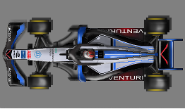

A1-Ring |  |  | Stratégie Classique | 83.000 L | 83.000 L | 83.000 L | - | -
Adelaïde |  |  | Stratégie Libre | 83.000 L | 83.000 L | 83.000 L | 0.000 L | 0.000 L
Ahvenisto | 
Anderstorp |  |  |  | 0 Tours | 0 | 19
Austin |  |  |  |  | 1 | 38
Avus |  |  |  |  | 2 | 57
Baku City |  |  |  |  | 3 | 57
Barcelona |  |  |  |  | 4 | 57
Brands Hatch |  |  |  |  | 1 | 166 L
Brasilia |  |  |  |  | 2 | 249 L
Bremgarten |  |  |  |  | 3 | 249 L
Brno |  |  |  |  | 4 | 249 L
Bucharest Ring |  |  |  |  | 0 | 83 L
Buenos Aires | 
Estoril | 
Fiorano | 
Fuji | 
Grobnik | 
Hockenheim | 
Hungaroring | 
Imola | 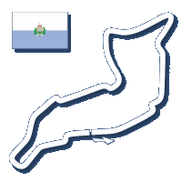
Indianapolis | 
Indianapolis Oval | 
Interlagos | 
Irungattukottai | 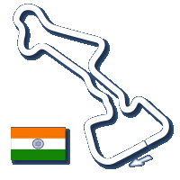
Istanbul | 
Jeddah | 
Jerez | 
Jyllands-Ringen | 
Kaunas | 
Kyalami | 
Laguna Seca | 
Magny Cours | 
Melbourne | 
Mexico City | 
Miami | 
Monte Carlo | 
Montreal | 
Monza | 
Mugello | 
New Delhi | 
Nurburgring | 
Oesterreichring | 
Paul Ricard | 
Portimao | 
Poznan | 
Rafaela Oval | 
Sakhir | 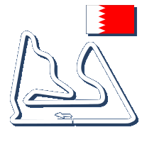
Sepang | 
Serres | 
Shanghai | 
Silverstone | 
Singapore | 
Slovakiaring | 
Sochi | 
Spa | 
Suzuka | 
Valencia | 
Yas Marina | 
Yeongam | 
Zandvoort | 
Zolder | 

Help Me
 |  |  |  |  | Meilleure strategie en EX-TENDRE |  |  |  | 1h 32m 29,6132154684055 s
 |  |  |  |  | Nbr d'arret | 3 | Marge securité carburant |  | 0 % | 1 litres | Risque
JE CHERCHE POUR TOI |  |  |  |  | EX-TENDRE | Depart | arret 1 | arret 2 | arret 3 | arret 4 | 0
 |  |  |  |  | Tour | 15 | 14 | 14 | 14 | - | 104.506 km
 |  |  |  |  | Usure finale | 22.3 % | 27.5 % | 27.5 % | 27.5 % | - | Total
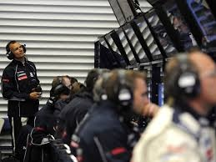
 |  |  |  |  | Carburant | 66 L | 61 L | 61 L | 61 L | - | 249 L
 |  |  |  |  | Marge pneus | 4 Tours | 5 Tours | 5 Tours | 5 Tours | #VALUE! | 5.179 %
CT MAX | 0
 |  |  |  |  | Meilleure strategie en TENDRE |  |  |  | 1h 32m 58,5851016807337 s
 |  |  |  |  | Nbr d'arret | 2 | Marge securité carburant |  | 0 % | 1 litres | Risque
 |  |  |  |  | TENDRE | Depart | arret 1 | arret 2 | arret 3 | arret 4 | 0
 |  |  |  |  | Tour | 19 | 19 | 19 | - | - | 139.954 km
EX-TENDRE | GP + MARGE | CT | ARRET | MARGE | Usure finale | 26.5 % | 26.5 % | 26.5 % | - | - | Total
 | 355.1919867 | 0 | 3 | 15 % | Carburant | 83 L | 83 L | 83 L | - | - | 249 L
 |  |  |  |  | Marge pneus | 6 Tours | 6 Tours | 6 Tours | #VALUE! | #VALUE! | 3.867 %
TENDRE | GP + MARGE | CT | ARRET | MARGE
 | 355.19068779 | 0 | 2 | 15 % | Meilleure strategie en MEDIUM |  |  |  | 1h 33m 34,7321013999999 s
 |  |  |  |  | Nbr d'arret | 1 | Marge securité carburant |  | 0 % | 0 litres | Risque
MEDIUM | GP + MARGE | CT | ARRET | MARGE | MEDIUM | Depart | arret 1 | arret 2 | arret 3 | arret 4 | 0
 | 355.47274777 | 0 | 1 | 15 % | Tour | 29 | 28 | - | - | - | 183.090 km
 |  |  |  |  | Usure finale | 14.3 % | 17.2 % | - | - | - | Total
HARD | GP + MARGE | CT | ARRET | MARGE | Carburant | 126 L | 122 L | - | - | - | 248 L
 | 355.19070211 | 0 | 1 | 15 % | Marge pneus | 4 Tours | 5 Tours | #VALUE! | #VALUE! | #VALUE! | 2.956 %

 |  |  |  |  | Meilleure strategie en HARD |  |  |  | 1h 34m 35,6990720338154 s
 |  |  |  |  | Nbr d'arret | 1 | Marge securité carburant |  | 0 % | 0 litres | Risque
 |  |  |  |  | HARD | Depart | arret 1 | arret 2 | arret 3 | arret 4 | 0
 |  |  |  |  | Tour | 29 | 28 | - | - | - | 231.522 km
 |  |  |  |  | Usure finale | 32.2 % | 34.5 % | - | - | - | Total
 |  |  |  |  | Carburant | 126 L | 122 L | - | - | - | 248 L
 |  |  |  |  | Marge pneus | 13 Tours | 14 Tours | #VALUE! | #VALUE! | #VALUE! | 2.338 %
...

